Tabla 46
Tabla 46. EU MR4 - Comparación de estimaciones VaR

Cartera de Negociación Validación del modelo de Medición del Riesgo de Mercado para BBVA S.A. Backtesting hipotético

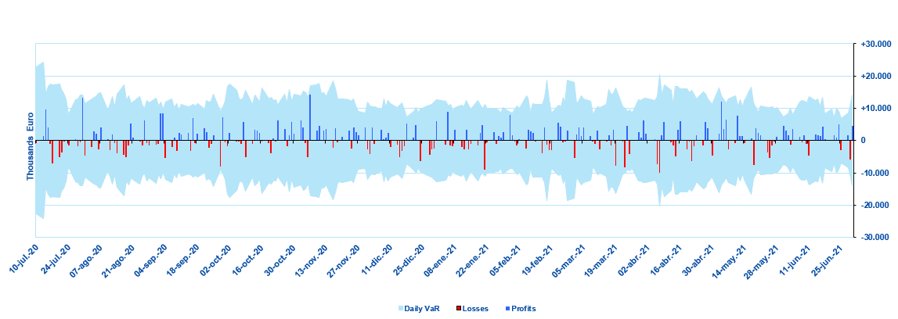

Cartera de Negociación Validación del modelo de Medición del Riesgo de Mercado para BBVA S.A. Backtesting real

Cartera de Negociación Validación del modelo de Medición del Riesgo de Mercado para BBVA México. Backtesting hipotético

Cartera de Negociación Validación del modelo de Medición del Riesgo de Mercado para BBVA México. Backtesting real

Comentario
Actual P&L El Actual P&L contiene los resultados de gestión completos, incluyendo la operativa intradía y los ajustes de valoración diarios y no diarios, descontándose los resultados de las franquicias y comisiones de cada día de cada mesa. Las funciones de valoración y los parámetros de los modelos de valoración empleados en el cálculo del Actual P&L son los mismos que los empleados en el cálculo del Economic P&L. A cierre de 30 de junio de 2021, el Actual P&L negativo no superó el VaR dentro de las últimas 250 observaciones a nivel de sala en BBVA SA, presentando por tanto ninguna excepción en el Backtesting Real en BBVA SA. A cierre de 30 de junio de 2021, el Actual P&L negativo superó en una ocasión el VaR dentro de las últimas 250 observaciones a nivel de sala en BBVA México, presentando por tanto una excepción en el Backtesting Real en BBVA México. Hypothetical P&L El Hypothetical P&L contiene los resultados de gestión sin el P&L de la actividad diaria, es decir, excluyendo la operativa intradía, las franquicias y las comisiones. Los datos son proporcionados por los sistemas de gestión y se desagregan por mesa, en coherencia con la distribución de mesas Volcker Rule. Las funciones de valoración y los parámetros de los modelos de valoración empleados en el cálculo del Hypothetical P&L son los mismos que los empleados en el cálculo del Actual P&L. Las cifras de P&L empleadas en ambos Backtesting excluyen Credit Valuation Adjustments (CVA), Debt Valuation Adjustments (DVA) y Additional Valuation Adjustments (AVA). Así como cualquier cambio de valor que sea consecuencia de migraciones de rating a default, salvo los reflejados en los precios por el propio mercado, ya que los cambios de valor por migraciones de rating a default quedan contemplados en las métricas de Riesgo de Crédito de Contrapartida. A cierre de 30 de junio de 2021, el Hypothetical P&L negativo no superó el VaR dentro de las últimas 250 observaciones a nivel de sala en BBVA SA, presentando por t

